様似400
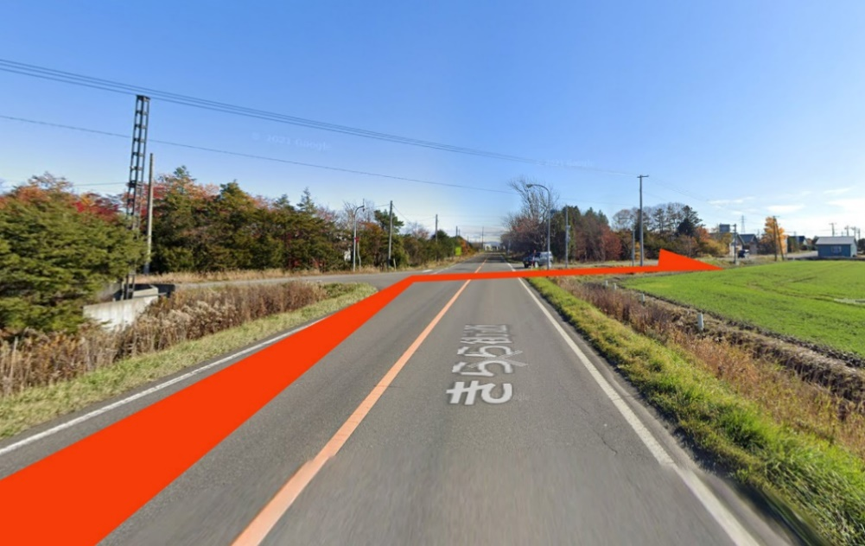
 |  | 2023 Audax Japan BRM527 北海道400km様似 |  |  |  |  |  |  |  | 2023年 5/27(土) 07:00スタート | 札幌日出4:01 様似日没18：53 |  | ver.2.0.0
 | No. | 地点までの道路番号 | 地点までの |  | 交差 | 信号 | 進路 | 道標(青看板)の方向 | 交差点名 | 地点 | ランドマーク・備考 | open | close
 |  | (R = 国道 ・ r =道道) | 区間 | 積算 |  |  |  |  | (正面信号)
 | 0 |  | 0.0 | 0.0 |  |  | Start |  |  | START 丘珠ふれあいセンター | 丘珠ふれあいセンター門を出て右折 | 7:00:00 | 7:30:00
 | 1 | 市道 | 0.3 | 0.3 | ┼ | ○ | 左折 | 東苗穂 | 北37東27 | 札幌市東区丘珠町
 | 2 | r1137 | 3.1 | 3.4 | ┬ | ○ | 左折 | 当別 月形 | - | 札幌市東区東雁来9条2丁目
 | 3 | R275 | 4.7 | 8.2 | ┼ | ○ | 右折 | 野幌 | 角山 | 江別市角山
 | 4 | r46→r370→市道(8丁目通) | 5.7 | 13.9 | ┼ | × | 左折 |  |  | 江別市東野幌本町 | 左側にローソンあり
 | 5 | 市道(野幌駅南通) | 0.1 | 14.0 | ┼ | ○ | 右折 |  | 野幌東町5 | 江別市東野幌本町
 | 6 | 市道(1号線)→市道 | 3.2 | 17.2 | ┬ | × | 左折 |  |  | 江別市東野幌
 | 7 | 市道 | 2.1 | 19.3 | ┼ | × | 右折 |  |  | 江別市東野幌
 | 8 | きらら街道 | 3.6 | 23.0 | ┼ | × | 右折 |  |  | 南幌町南12線西13 | 目印がないので右折ポイント見逃し注意。最下段「No08右折ポイント」参照
 | 9 | 町道→R337→r3 | 9.8 | 32.8 |  |  | 左側 |  |  | PC1セブンイレブン長沼町店 | レシート取得後ブルべカードに時間を記入。ルート復帰してr3を直進 | 7:58:00 | 9:39:00
 | 10 | r3→r1008 | 2.2 | 35.0 | ┼ | × | 右折 | 由仁 |  | 長沼町東7線北
86.7 | 11 | r1008→町道 | 5.4 | 40.4 | ┼ | × | 左折 |  |  | 長沼町東10線南 | 右奥にセイコーマートあり
86.7 | 12 | R274 | 0.1 | 40.5 | ┼ | 〇 | 右折 | 千歳 | - | 長沼町東10線南 | R337高規格道路高架下を通過後すぐ右折
 | 13 | R337 | 1.4 | 41.9 | ┬ | × | 左折 | 三川 |  | 長沼町幌内
 | 14 | r870 | 2.0 | 43.9 | ├ | × | 右折 | 三川市街 |  | 長沼町幌内
 | 15 | r870 | 2.7 | 46.6 | ├ | × | 右折 |  |  | 千歳市新川
 | 16 | 市道 | 4.5 | 51.1 | ┬ | × | 左折 | 追分 |  | 千歳市協和
 | 17 | r226 | 3.0 | 54.1 | ┬ | 〇 | 右折 | 苫小牧 追分市街 | 本町1 | 安平町追分緑が丘
 | 18 | r226 | 1.4 | 55.5 | ┼ | × | 左折 |  |  | 安平町追分花園1丁目 | 左奥にホクレンあり
 | 19 | 町道 | 0.6 | 56.1 | ┼ | 〇 | 直進 |  | - | 安平町追分花園4丁目 | 感応式信号あり
 | 20 | 町道 | 0.9 | 57.0 | ├ | × | 右折 | 安平 |  | 安平町追分美園
 | 21 | 農道 | 4.2 | 61.2 | ┼ | × | 左折 |  |  | 安平町追分春日 | 左手にカントリークラブ「アロハ」案内看板あり
 | 22 | 農道 | 2.6 | 63.8 | ┬ | × | 右折 |  |  | 安平町早来瑞穂
 | 23 | r576 | 0.4 | 64.2 |  |  | 右側 |  |  | 通過チェック 支安平神社鳥居 | 指定のランドマークと自転車を撮影。撮影後ルート復帰して直進
 | 24 | r576 | 0.1 | 64.3 | ┤ | × | 左折 |  |  | 安平町早来瑞穂 | 左奥にカントリークラブ「アロハ」案内看板あり
 | 25 | 町道 | 3.9 | 68.2 | ┤ | × | 左折 |  |  | 安平町早来緑丘 | 右側にバス待合所あり
 | 26 | 町道 | 2.0 | 70.2 | ┼ | × | 左折 | 厚真 8㎞ |  | 安平町早来守田
 | 27 | r933→町道幌里本線 | 4.8 | 75.0 | ┬ | × | 左折 | 厚真 |  | 厚真町本郷
 | 28 | r10 | 3.3 | 78.2 | ┼ | 〇 | 右折 | むかわ | - | 厚真町錦町
 | 29 | r10 | 0.4 | 78.6 | ┼ | 〇 | 左折 | むかわ | - | 厚真町表町
 | 30 | r10 | 18.4 | 97.0 | ┼ | 〇 | 左折 | 浦河 門別本町 | - | むかわ町松風3丁目
 | 31 | R235 | 2.3 | 99.3 |  |  | 左側 |  |  | PC2セイコーマート鵡川宮戸店 | レシート取得後ブルべカードに時間を記入。ルート復帰してR235を東へ直進 | 9:55:00 | 13:36:00
 | 32 | R235 | 104.5 | 203.8 |  |  | 左側 |  |  | PC3セイコーマート様似店 | レシート取得後ブルべカードに時間を記入。ルート折り返し | 13:00:00 | 20:36:00
 | 33 | R235 | 105.0 | 308.8 |  |  | 左側 |  |  | PC4セブンイレブン鵡川宮戸店 | レシート取得後ブルべカードに時間を記入。ルート復帰してR235を西へ直進 | 16:17:00 | 28/3:36
 | 34 | R235 | 1.8 | 310.6 | ┼ | 〇 | 右折 | 厚真 日高道 むかわ市街 | - | むかわ町洋光
 | 35 | r10 | 4.1 | 314.6 | ┼ | × | 左折 | 上厚真 |  | むかわ町田浦
 | 36 | r1046→r287 | 13.5 | 328.2 | ┤ | × | 左折 | 遠浅 |  | 厚真町上野
 | 37 | r482 | 8.6 | 336.8 | ┼ | 〇 | 直進 | (表記無し) | - | 安平町遠浅
 | 38 | 町道 | 0.1 | 336.9 | ┬ | × | 左折 |  |  | 安平町遠浅
 | 39 | 町道 | 3.6 | 340.4 | 逆Y | × | 直進 |  |  | 安平町早来富岡
 | 40 | 町道 | 7.5 | 344.4 | ┬ | × | 左折 |  |  | 安平町早来富岡
 | 41 | r258→市道 | 7.9 | 352.3 | ┼ | × | 右折 |  |  | 千歳市柏台 | R337高規格道路高架下を通過後すぐ右折
 | 42 | 市道 | 0.2 | 352.5 | ┬ | × | 左折 |  |  | 千歳市柏台
 | 43 | 市道(祝梅大通) | 2.2 | 354.7 | ┬ | × | 左折 |  |  | 千歳市根志越
 | 44 | 市道→R337 | 1.2 | 355.9 | ┬ | 〇 | 左折 | 苫小牧 新千歳空港 | - | 千歳市清流１丁目
 | 45 | R337 | 0.2 | 356.1 | ┼ | 〇 | 右奥 |  | 清流1 | PC5ローソン千歳清流二丁目店 | レシート取得後ブルべカードに時間を記入。市道(千歳恵比寿保育園側)に出て西へ直進 | 17:45:00 | 28/6:44
 | 46 | 市道 | 5.7 | 361.8 | ├ | × | 右折 |  |  | 恵庭市戸磯 | R36高架下を通過後すぐ右折
 | 47 | 市道 | 0.4 | 362.2 | ┬ | × | 左折 |  |  | 恵庭市戸磯
 | 48 | R36 | 5.2 | 367.4 | ┼ | 〇 | 右折 | 江別 北広島 | 柏陽町3 | 恵庭市柏陽町1丁目
 | 49 | r46 | 8.3 | 375.7 | ┤ | 〇 | 左折 | 北広島団地 | 中央6丁目 | 北広島市新富町西1丁目
 | 50 | 市道(中央通) | 0.5 | 376.2 | ┼ | 〇 | 右折 |  | 青葉町２ | 北広島市栄町
 | 51 | 市道(北進通)→市道(ボールパーク通) | 1.6 | 377.8 | ├ | 〇 | 右折 |  | - | 北広島市共栄
 | 52 | 市道(アンビシャス通り)→r1180 | 3.6 | 381.4 | ┬ | × | 右折 | 上野幌 |  | 北広島市西の里 | ラウンドアバウトあり
 | 53 | 市道 | 1.2 | 382.6 | ┼ | 〇 | 直進 | (表記無し) |  | 北広島市西の里 | R274を横断
 | 54 | 市道 | 0.9 | 383.5 | ┤ | × | 左折 |  |  | 北広島市西の里 | 左奥に「立命館慶祥中学校・高等学校1.2km」の看板あり
 | 55 | 市道 | 2.9 | 386.4 | ┼ | × | 右折 |  |  | 札幌市厚別区もみじ台南7丁目
 | 56 | 市道(もみじ台通)→r864 | 4.7 | 391.1 | ┼ | 〇 | 右折 | 大麻 森林公園駅 | 厚別北4-3 | 札幌市厚別区厚別北3条3丁目
 | 57 | r864 | 1.9 | 393.0 | ┼ | 〇 | 左折 | 米里 | - | 江別市大麻桜木町
 | 58 | r626 | 3.7 | 396.7 | ┼ | 〇 | 右折 | 東雁来 | 東米里 | 札幌市白石区東米里
 | 59 | r626 | 1.1 | 397.8 | ┼ | 〇 | 左折 | 小樽 札幌駅 | - | 札幌市白石区東米里
 | 60 | R275 | 1.4 | 399.2 | ┼ | 〇 | 右折 | 丘珠空港 | - | 札幌市東区東雁来8条2丁目
 | 61 | r1137 | 3.1 | 402.3 | ┼ | 〇 | 左側 |  | 北37東26 | FINISHローソン札幌北37条東店 | レシート取得後ブルべカードに時間を記入。 丘珠町交差点を右折して市道苗穂丘珠通りを北上 | 19:08:00 | 28/10:00
 | 62 | 市道(苗穂丘珠通) | 0.3 | 402.6 |  |  | 左側 |  |  | FINISH受付 丘珠ふれあいセンター | ブルべカード必要事項に全て記入していることを確認して受付。メダル購入希望者は1000円を用意のこと。ゴール受付開設は22時00分頃を予定しています。早くゴールした方は開設までお待ちください。 | 22:00:00 | 28/10:30

 |  | No08右折ポイント

